临时工
成都光华智能汽车部件有限公司2021年03月工资明细表
序号 | 姓名 | 部门 | 岗位 | 身份证号码 | 身份证号码 | 考勤时间 | 应发工资 | 各项扣款 |  |  |  |  | 实发工资 | 备注
 |  |  |  |  |  |  |  | 养老 | 医疗 | 失业 | 公积金 | 3月 扣款小计
1 | 张龙彪 | 注塑 | 临时工 |  |  | 563.5H | 10143 |  |  |  |  |  | 10143 | 3月合计出勤563.5小时

 |  |  | 3月劳务派遣明细

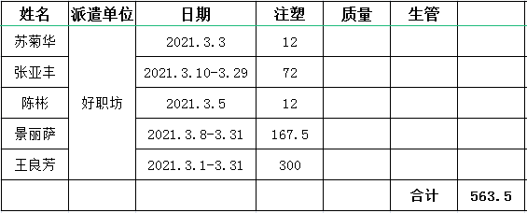

 | 制表： |  |  |  | 审核： |  |  |  |  | 批准：

